1. 표지
 |  |  | 에스텍베스트

공장 ○○사업장 보안용역 도급업무
見 積 書
2027년 용역 도급 견적서 · Q U O T A T I O N

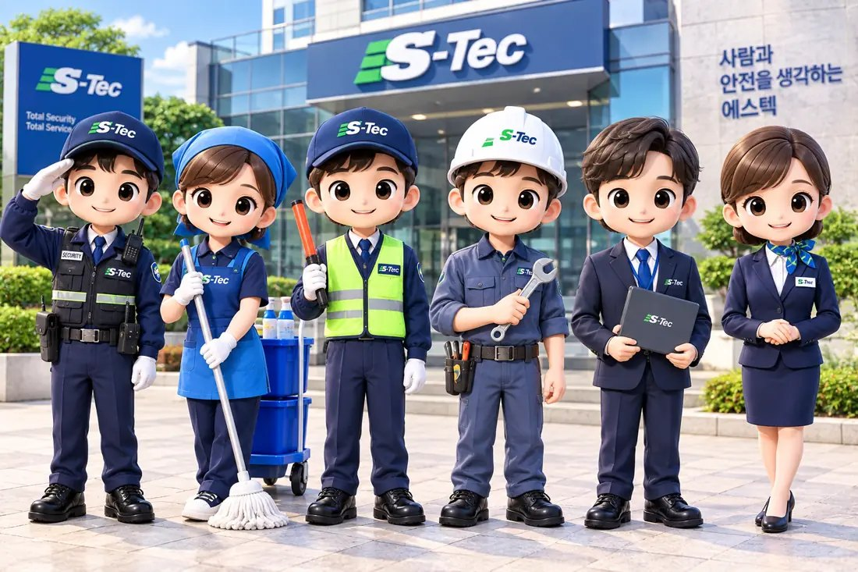

투입 인력 구성

보안(경비) 11명 (경비원 10 · 단시간 경비원 1 · — 0)

 | 수 신 | 공장 ○○사업장 貴中
 | 용 역 명 | 보안용역 도급업무
 | 용역기간 | 2027. 1. 1 ~ 2027. 12. 31 (12개월)
 | 견적금액 | 월 34,603,000원 (VAT 별도) · 11명
 | 전년 대비 | 신규 견적 · 전년 대비 해당 없음
 | 견적기준 | 2027년 최저임금 10,700원 · 4대보험 에스텍시스템 요율

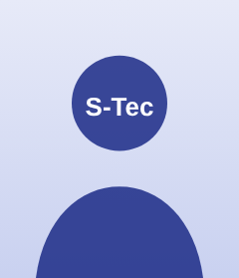
 |  | 견적 담당

 |  | 에스텍베스트

2026년 10월

 |  |  | ㈜에스텍베스트

부산시 부산진구 중앙대로 920, 2층(설비건설회관) · 경찰청 허가 제243호 / 위생관리 신고증 제139호

